Planilha1
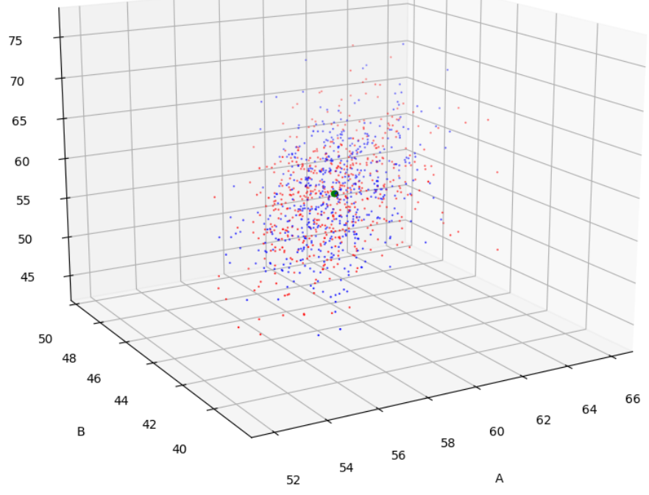
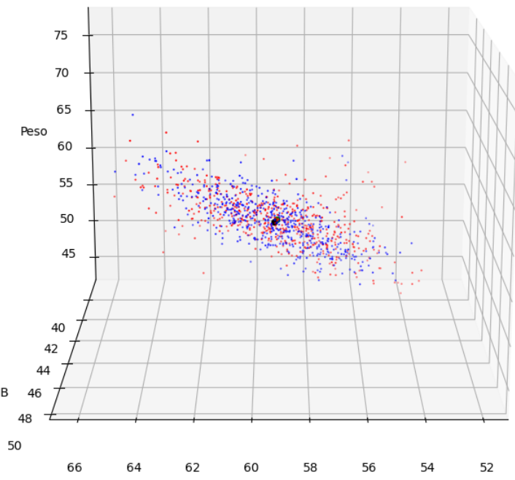
Linha do tempo:
1- Comparativo entre os diferentes parâmetros de configuração da rede neural utilizando a ShallowNet (TestSplit, épocas e batch size). As diferentes configurações não resultaram em variações expressivas
2 - Comparativo entre diferentes arquiteturas de rede neural, utilizando ou não oconceito de transfer learning (ShallowNet, AlexNet e Mobile net). Ambas a Alexnet e ShallowNet apresentaram valores semelhantes de acurácia. A mobile net obteve um resultado expressivamente inferior
3 - A arquitetura AlexNet foi aplicada em uma amostra do dataset a fim de verificar se a diminuição dos dados para treino iria influenciar a acurácia (comprovaria a falta de informações ou a baixa quantidade dos dados)
4 - Comparação entre os acertos da ShallowNet e AlexNet com o ground truth da base de dados, a fim de verificar como as redes estavam aprendendo
5 - Busca do limiar ideal para a ativação da sigmóide levando em consideração os pesos da última camada da rede
Construção da rede com a arquitetura AlexNet →

 | Parâmetros de treinamento |  | Valor
 | Batch size (BS) |  | 16
 | Epochs |  | 30
 | Loss Function |  | binary_crossentropy'
 | Optimizer |  | Adam
 | metrics |  | ['accuracy']

Testes iniciais com uma rede neural rasa, variando o número de épocas e o split de dados para teste

Por padrão, o batch size (BS) permanece em 16, devido a restrições de hardware. O teste é feito com a base de 5100 imagens de ovos. O Split com maior valor de acurácia se torna o padrão para o teste de variação de épocas.
Desconsiderar o teste em razão do erro na utilização do split
Os testes descritos nas tabelas de cor vermelha foram desconsiderados, uma vez que a divisão dos dados em subsets para teste e treino foram feitos de forma aleatória (gerando um resultado inconclusivo). Contudo, vale ressaltar que após a correção, os resultados continuaram com um valor semelhante.
 | Padrão: TS = 80-20 and BS = 16
 | Épocas | Accuracy | Loss | val_accuracy | Val_loss
 | 5 | 0.7377 | 0.5767 | 0.7029 | 0.6120
 | 10 | 0.7336 | 0.5811 | 0.7196 | 0.5937
 | 20 | 0.7284 | 0.5862 | 0.7402 | 0.5729
 | 30 | 0.7353 | 0.5784 | 0.7127 | 0.6008

 | Padrão: EP = 5 and BS = 16
 | Test Split | Accuracy | Loss | val_accuracy | Val_loss
 | 80-20 | 0.7377 | 0.5767 | 0.7029 | 0.6120
 | 70-30 | 0.7246 | 0.5901 | 0.7451 | 0.5686
 | 60-40 | 0.7317 | 0.5822 | 0.7294 | 0.5839
 | 50-50 | 0.7306 | 0.5831 | 0.7310 | 0.5821

Testes iniciais aplicando a arquitetura Alexnet, sem a utilização do transfer learning, apenas a topografia. Por padrão: TS = 80 - 20 e BS = 16
Explicação dos indicadores:
Accuracy = indica a acurácia do modelo
Loss = Indica o quão longe as previsões estão dos valores reais
Val_accuracy = Acurácia de validação, é semelhante a acurácia, mas é computada utilizando um conjunto de validação. Indica o quão bem o modelo generaliza para novos dados não vistos no treinamento
Val_Loss = Perda de validação, é semelhante a perda, mas é computada utilizando um conjunto de validação. Indica o quão bem o modelo está ajustando aos dados de validação

 | Implementação da AlexNet
 | Épocas | Accuracy | Loss | val_accuracy | Val_loss
 | 15 | 0.7282 | 0.5873 | 0.7412 | 0.5731
 | 30 | 0.7392 | 0.5747 | 0.6173 | 0.6971

 | Implementação da AlexNet Corrigido
 | Épocas | Accuracy | Loss | val_accuracy | Val_loss
 | 30 | 0.7299 | 0.5846 | 0.7343 | 0.5793

Diferentes amostras utilizadas em cada uma das execuções
 | Implementação da AlexNet Reduzido 2000 ovos
 | Épocas | Accuracy | Loss | val_accuracy | Val_loss
 | 30 | 0.7672 | 0.5421 | 0.75 | 0.5623 | Exec 1
 | 30 | 0.7808 | 0.5281 | 0.75 | 0.5624 | Exec 2
 | 30 | 0.7507 | 0.5623 | 0.75 | 0.5663 | Exec 3

A utilização de uma amostra da base de dados resultou em valores de acurácia maiores, definindo que é necessário uma melhora da qualidade dos dados, não necessáriamente da sua quantidade,

Implementação de um sistema de monitoramento de cada execução
Utilização do dataset completo - 5100 ovos

Obtenção de valores distintos de acurácia e perda na analise de logs do tensorboard
 |  | Implementação da AlexNet com sistema de monitoramento
 |  | Épocas | Accuracy | Loss | val_accuracy | Val_loss
 | log30eps | 30 | 0.7176 | 0.5979 | 0.7343 | 0.5785
 | log250eps | 250

Comparação dos resultados de classificação entre as redes AlexNet e ShallowNet
Comparação dos resultados de classificação entre as redes AlexNet e ShallowNet
Resultados: Ambas as arquiteturas de rede, classificaram todos os elementos da base de dados como '1'. O que justifica a acurácia do modelo de 73.43%, uma vez que em torno de 70% dos objetos da classe são classificados como 1 (no ground-truth)

Utiliza-se um subset contendo a mesma quantidade de dados com valores 0 e 1. A fim de verificar se o valor da acurácia acompanha. O teste foi repetido 3 vezes. Vale ressaltar que os objetos com valores iguais a 0 permaneceram constantes, enquanto que os objetos com valores iguais a 1 foram selecionados aleatoriamente

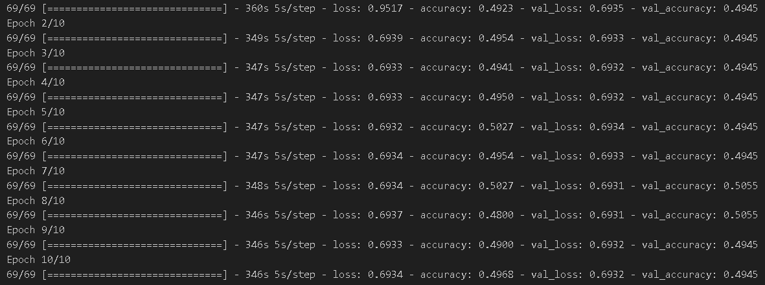

 |  |  |  | Teste 1

 | Teste 3 | Teste 2

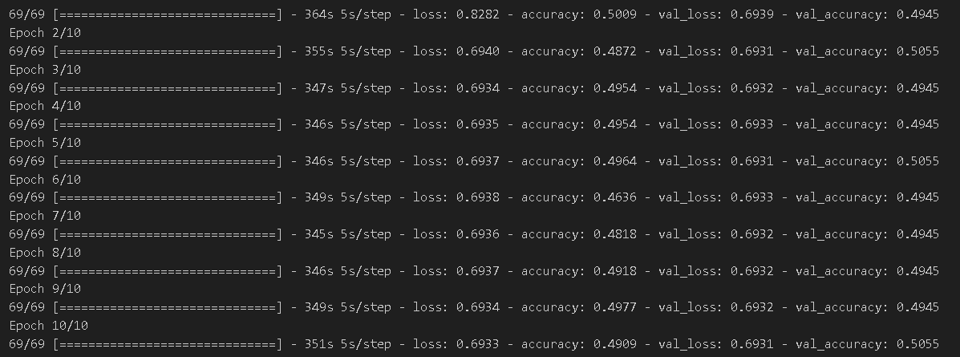
 |  |  |  |  |  |  | Valores utilizados
 |  |  |  |  |  |  | batch | 32
 |  |  |  |  |  |  | epochs | 10
 |  |  |  |  |  |  | split | 80-20

Repetição do teste anterior, porém com 30 épocas a fim de garantir que o resultado prévio não foi proveniente de um mínimo local

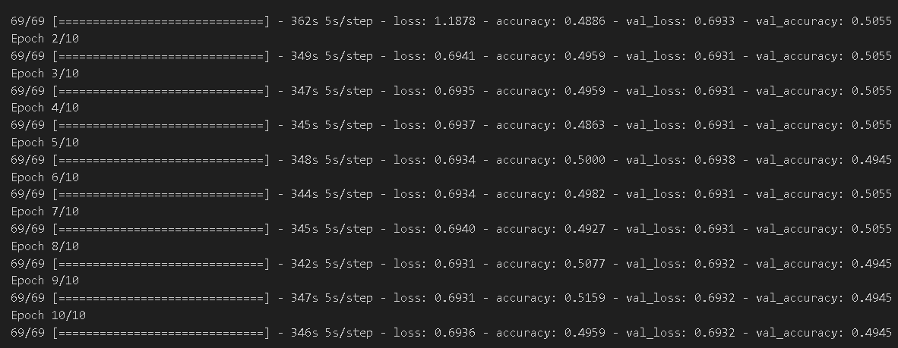

Encontro do limiar ideal para a ativação da sigmóide:
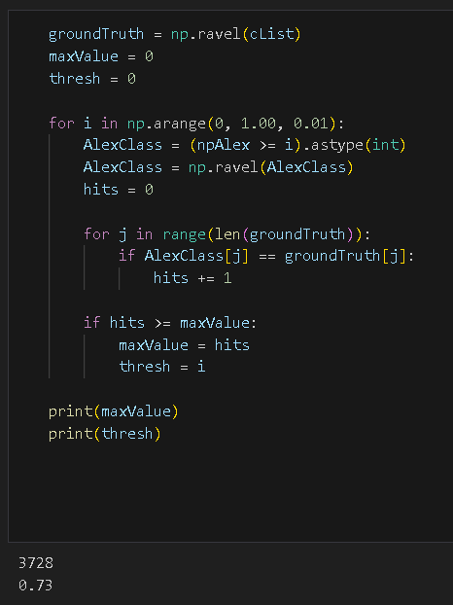
Realizar uma tentativa de classificação utilizando os metadados da coleta como base de dados.
A base contém valores numéricos referentes às medidas dos ovos obtidos através do programa de extração de características.
Segue ao lado as configurações utilizadas

O valor ideal encontrado foi 0.73, o qual conseguiu classificar corretamente 3728 imagens. Tal valor corresponde a aproximadamente 73% de acerto no dataset com 5100 ovos.
Como conclusão temos:

ALGORITMOS DE CLASSIFICAÇÃO - CROSS VALIDATION X 10

MULTILAYER PERCEPTRON

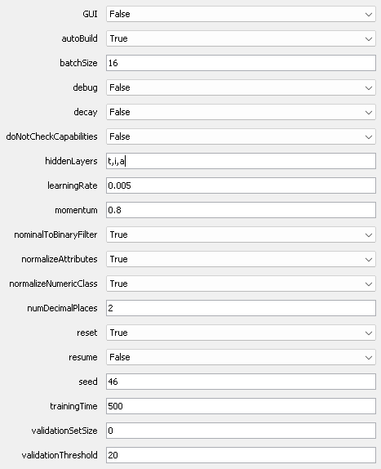
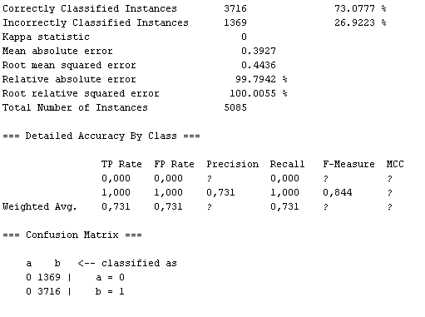

K-NEAREST NEIGHBORS

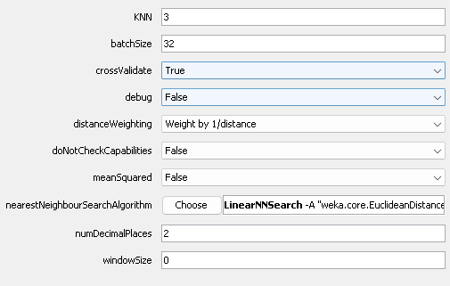
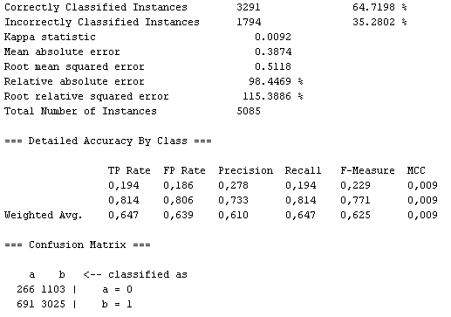

Um algoritmo baseado em instâncias que classifica um exemplo com base nos exemplos mais próximos no espaço dos dados. É simples, porém eficaz, especialmente para conjuntos de dados pequenos a médios.

RANDOM FOREST

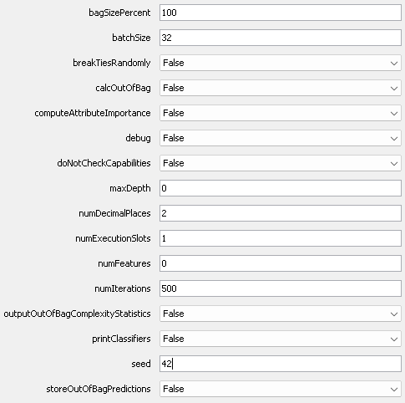


Um conjunto de árvores de decisão que são treinadas em subconjuntos diferentes dos dados, com a previsão final sendo a média das previsões individuais das árvores. É robusto contra overfitting e pode lidar bem com conjuntos de dados grandes e complexos.

ALGORITMOS DE AGRUPAMENTO

K-MEANS

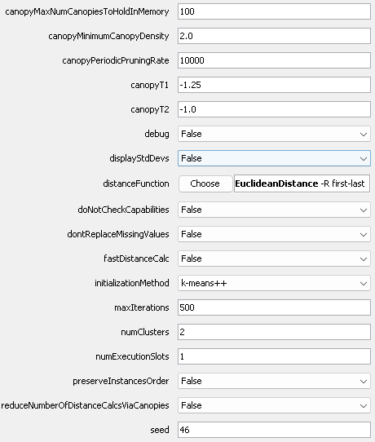
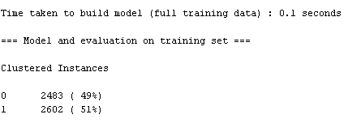

Um algoritmo de agrupamento particional que divide os dados em k clusters, onde cada ponto de dados pertence ao cluster com o centroide mais próximo. É simples e eficiente para dados numéricos.

EXPECTATION MAXIMIZATION

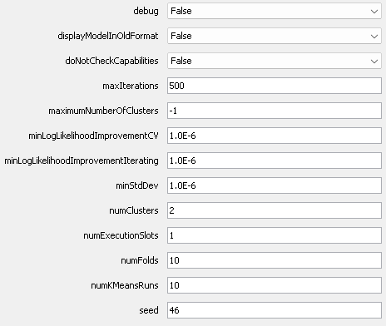
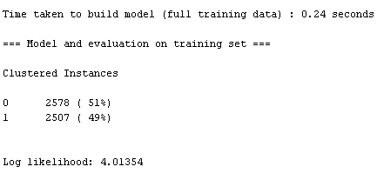

Um algoritmo que assume que os dados são uma mistura de várias distribuições Gaussianas e usa um processo iterativo para estimar os parâmetros dessas distribuições e as probabilidades de pertencimento dos dados aos clusters.

A fim de verificar a tendência de agrupamento, alguns gráficos tridimensionais foram gerados, analisando as os atribitudos mais significativos do dataset. Este experimento foi realizado no batch 06.04 e no batch piloto, uma vez que o experimento piloto possui uma quantidade maior de dados (como peso e densidade)

BATCH 06.04 | Dataset balanceado

A, B, Volume |  | rot: 240, 90 |  |  |  |  |  |  | A, B, Vol_F | A, B, Area_F
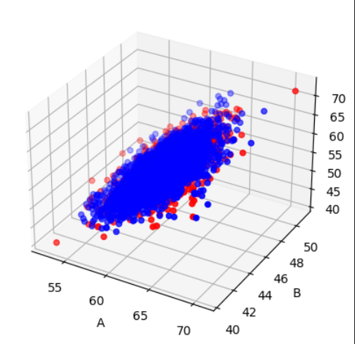
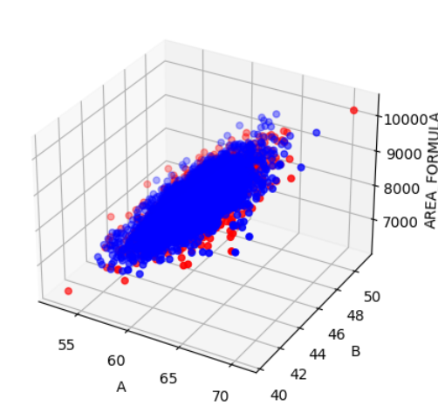
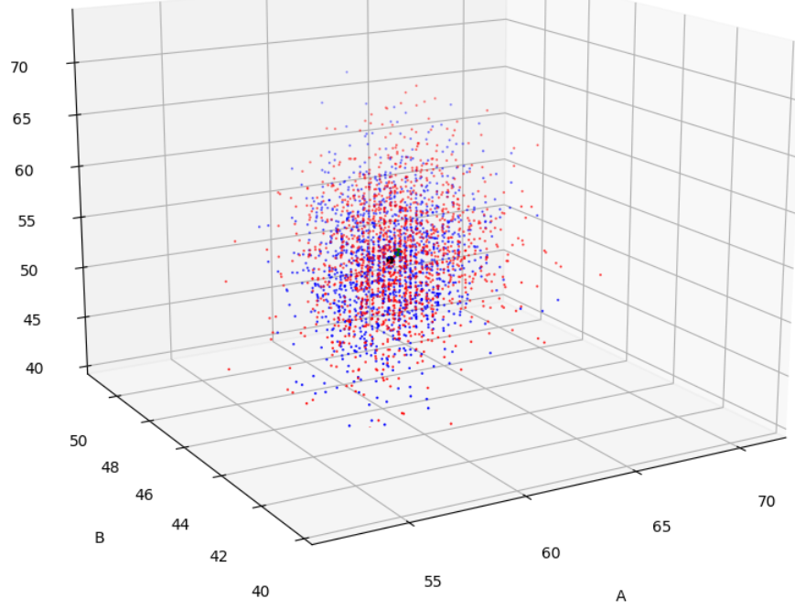
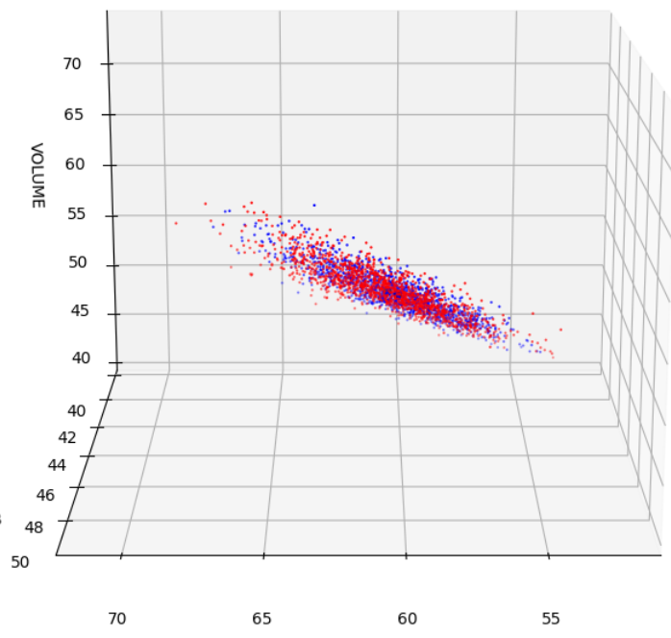

A, B, Area - RESULTADOS SIMILARES

Volume, Area, A |  | rot: 240, 90
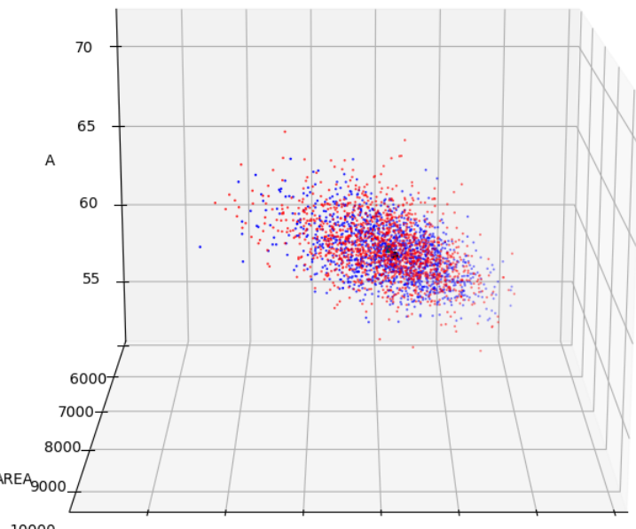
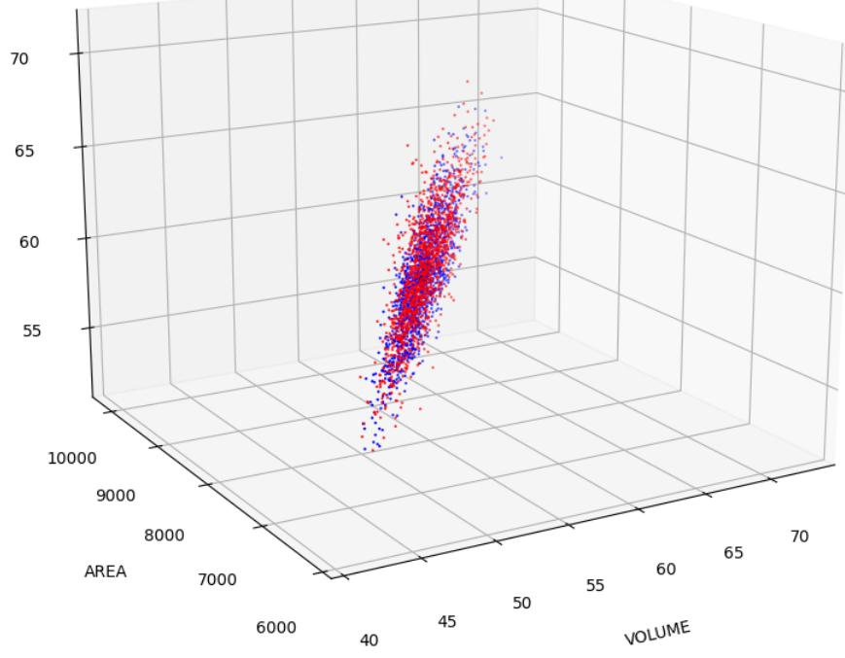

A, B, Area_Formula |  | rot: 240, 90
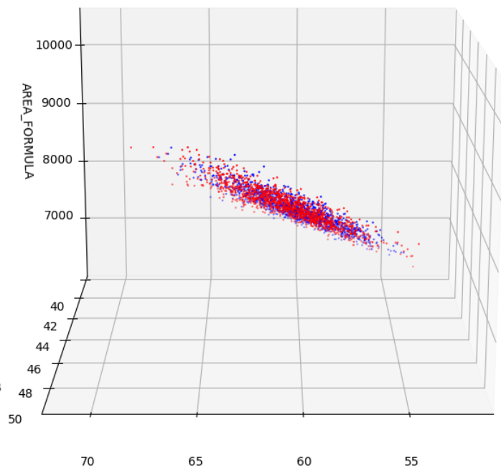
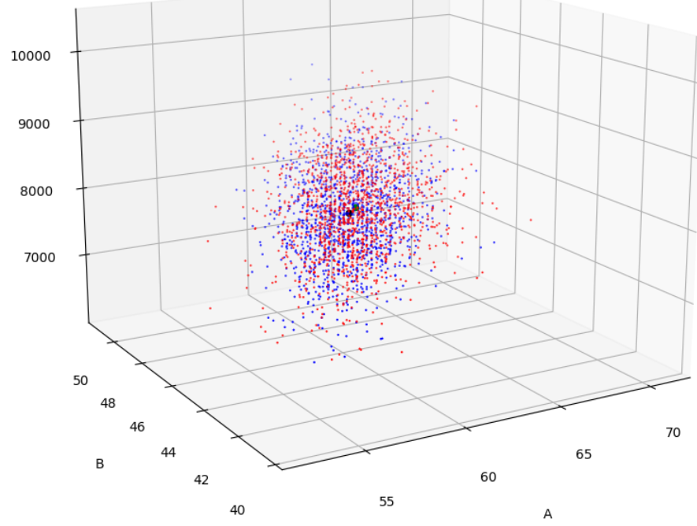

BATCH PILOTO |  | Dataset balanceado

volume, Area, Peso |  | rot: 240, 90
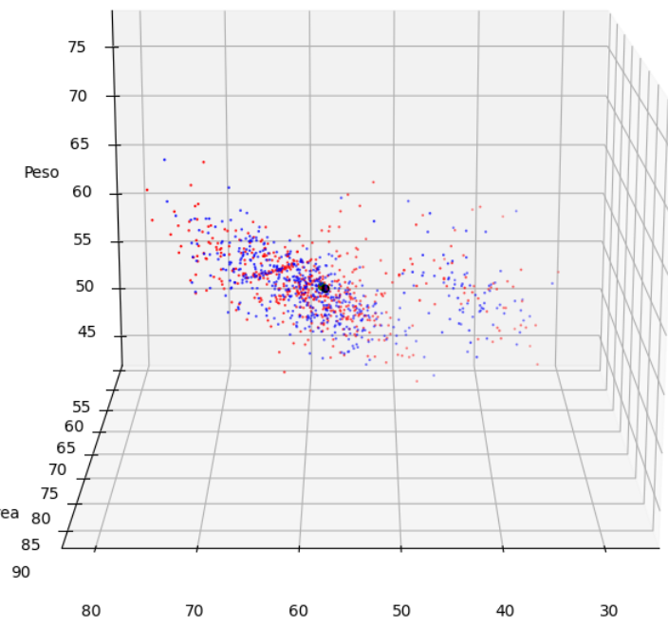
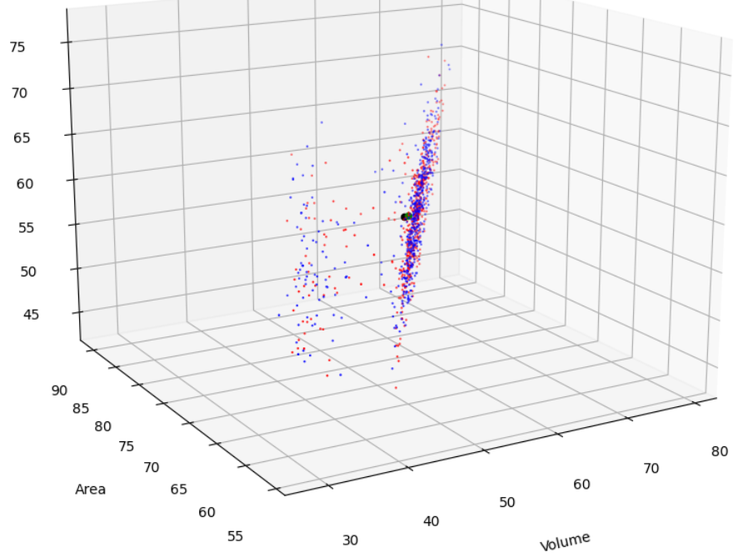

volume, Densidade arquimedes, Peso |  |  |  | rot: 240, 90
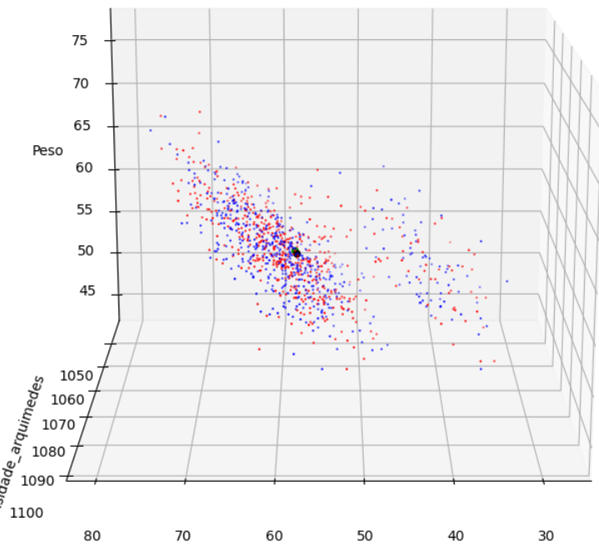
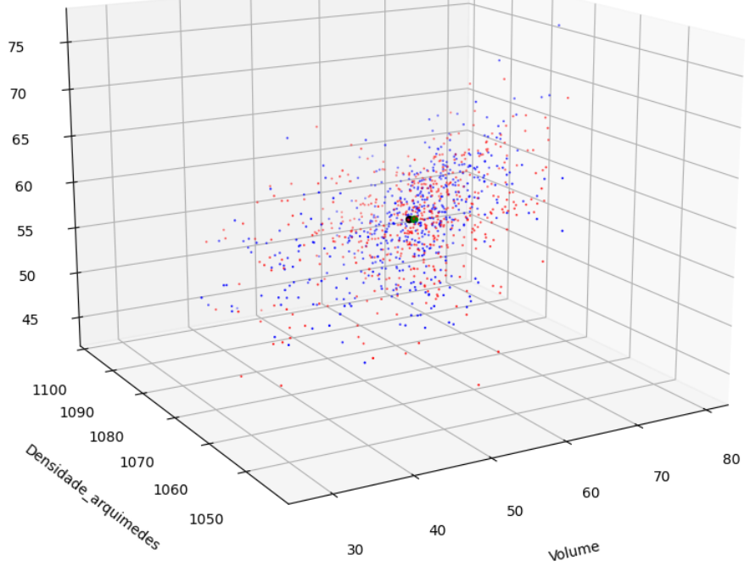

A, B, Peso |  |  |  | rot: 240, 90

